RT, CP et taxes IDFM
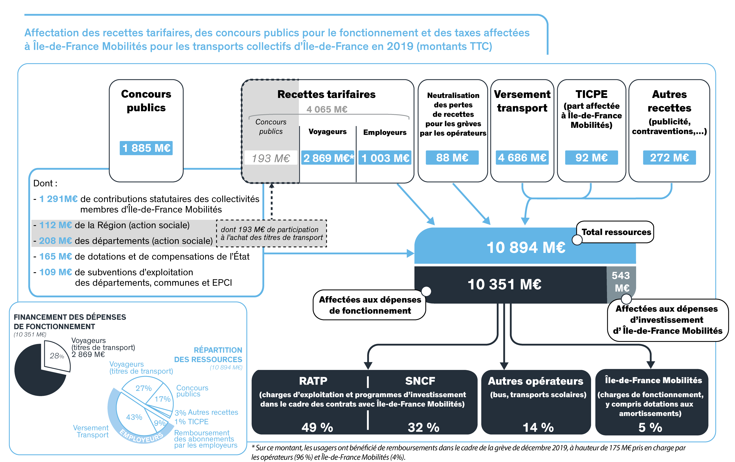
Utilisation des données La reproduction des données présentées dans ce chapitre est autorisée avec mention de la source. La mise en œuvre des fichiers est faite sous l'entière responsabilité de l'utilisateur, en particulier quant aux résultats obtenus à partir de ceux-ci. De convention expresse dans tous les cas, aucune garantie tacite ou implicite n'est accordée par Île de France Mobilités, que ce soit au titre de préjudice direct ou indirect, commercial ou financier ou pour toute autre cause. Île de France Mobilités n'assure aucun service de quelque nature qu'il soit, notamment de conseil, sur les fichiers mis à disposition.

Recettes tarifaires, concours publics pour le fonctionnement et taxes affectées à Île-de-France Mobilités pour les transports collectifs d’Île-de-France (en millions d'euros constants 2019)

Recettes tarifaires, concours publics pour le fonctionnement et taxes affectées à Île-de-France Mobilités pour les transports collectifs d’Île-de-France (en millions d'euros constants 2019)
 | 2000 | 2001 | 2002 | 2003 | 2004 | 2005 | 2006 | 2007 | 2008 | 2009 | 2010 | 2011 | 2012 | 2013 | 2014 | 2015 | 2016 | 2017 | 2018 | 2019
CONCOURS PUBLICS | 1,714 | 1,720 | 1,700 | 1,752 | 1,638 | 1,416 | 1,444 | 1,694 | 1,699 | 1,795 | 1,824 | 1,834 | 1,831 | 1,837 | 1,903 | 1,941 | 1,865 | 1,880 | 1,873 | 1,885
- Contributions statutaires des collectivités membres d'Île-de-France Mobilités | 438 | 472 | 673 | 699 | 619 | 683 | 971 | 1,167 | 1,175 | 1,205 | 1,225 | 1,246 | 1,254 | 1,268 | 1,286 | 1,284 | 1,290 | 1,294 | 1,292 | 1,291
dont Départements | 438 | 427 | 415 | 432 | 382 | 376 | 476 | 572 | 576 | 590 | 600 | 611 | 614 | 621 | 630 | 629 | 632 | 634 | 633 | 632
dont Région | 0 | 44 | 257 | 268 | 237 | 308 | 495 | 595 | 599 | 614 | 625 | 635 | 639 | 647 | 656 | 655 | 658 | 660 | 659 | 658
- Etat | 1,100 | 1,053 | 814 | 837 | 747 | 425 | 142 | 143 | 138 | 138 | 138 | 137 | 136 | 135 | 134 | 132 | 132 | 194 | 165 | 165
- Région (action sociale) | 3 | 25 | 29 | 28 | 45 | 48 | 59 | 111 | 117 | 139 | 148 | 152 | 151 | 152 | 164 | 216 | 155 | 123 | 115 | 112
- Départements (action sociale) | 137 | 143 | 155 | 161 | 172 | 205 | 223 | 221 | 216 | 236 | 245 | 239 | 229 | 222 | 216 | 202 | 182 | 164 | 193 | 208
- Subventions d'exploitation des départements, communes et EPCI | 37 | 28 | 30 | 26 | 55 | 54 | 49 | 52 | 53 | 77 | 69 | 60 | 61 | 60 | 104 | 107 | 106 | 105 | 108 | 109
VERSEMENT TRANSPORT | 2,616 | 2,764 | 2,837 | 2,892 | 3,055 | 3,101 | 3,154 | 3,220 | 3,249 | 3,254 | 3,260 | 3,341 | 3,425 | 3,596 | 3,771 | 3,876 | 4,078 | 4,331 | 4,512 | 4,686
RECETTES TARIFAIRES (hors contributions publiques) | 2,766 | 2,904 | 2,937 | 2,940 | 3,080 | 3,121 | 3,188 | 3,250 | 3,326 | 3,362 | 3,432 | 3,556 | 3,644 | 3,735 | 3,784 | 3,703 | 3,473 | 3,764 | 3,852 | 3,872
- Voyageurs (recettes tarifaires) | 2,105 | 2,209 | 2,253 | 2,263 | 2,376 | 2,412 | 2,468 | 2,533 | 2,562 | 2,588 | 2,640 | 2,736 | 2,798 | 2,859 | 2,888 | 2,818 | 2,606 | 2,817 | 2,869 | 2,869
- Employeurs (remboursement des abonnements) | 661 | 695 | 685 | 676 | 704 | 709 | 720 | 717 | 764 | 774 | 792 | 820 | 846 | 876 | 896 | 885 | 868 | 947 | 983 | 1,003
TICPE (majoration des tarifs) | - | - | - | - | - | - | - | - | - | - | - | - | - | - | - | - | - | 96 | 94 | 92
AUTRES RECETTES (publicité, contraventions…) | 206 | 203 | 205 | 208 | 218 | 209 | 219 | 216 | 217 | 221 | 207 | 225 | 226 | 228 | 233 | 261 | 239 | 255 | 263 | 272
TOTAL | 7,303 | 7,591 | 7,680 | 7,791 | 7,991 | 7,846 | 8,005 | 8,380 | 8,491 | 8,632 | 8,724 | 8,956 | 9,125 | 9,397 | 9,691 | 9,781 | 9,655 | 10,325 | 10,593 | 10,894
Nota : TICPE = Taxe intérieure de consommation sur les produits énergétiques
Source : Compte déplacements des voyageurs en Île-de-France (Île de France Mobilités)

Affectation des recettes tarifaires, des concours publics pour le fonctionnement et des taxes affectées à Île-de-France Mobilités pour les transports collectifs d’Île-de-France en 2019 (montants TTC)

